1回目
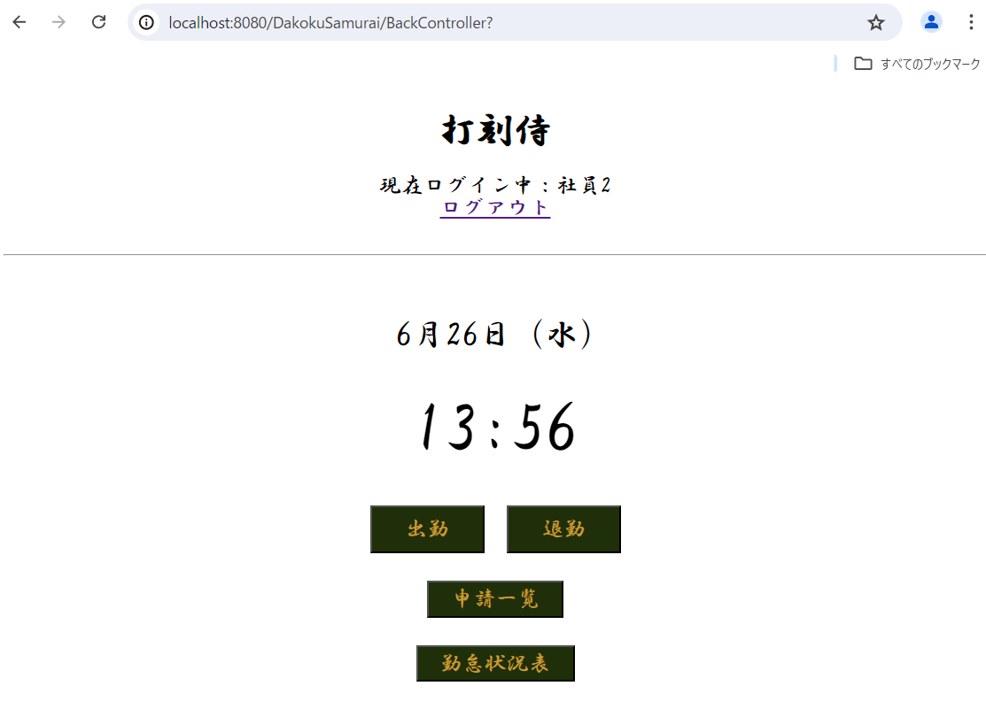
単体テストエビデンス
 | R100_申請一覧画面

ケース1 |  | PCイメージ OK

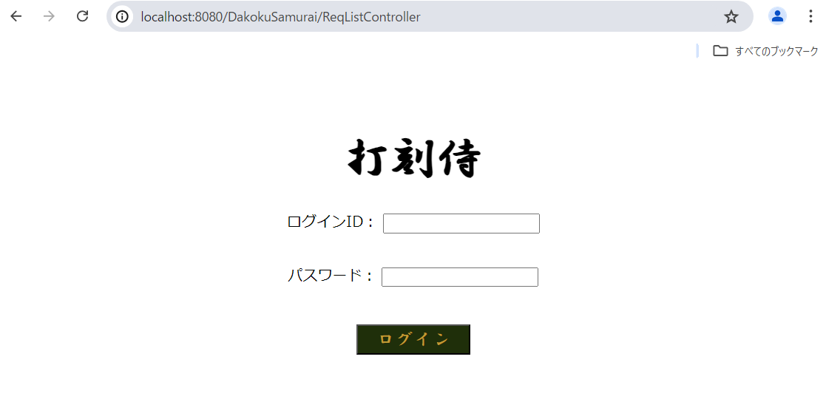

ケース2～22 |  | PCイメージ OK

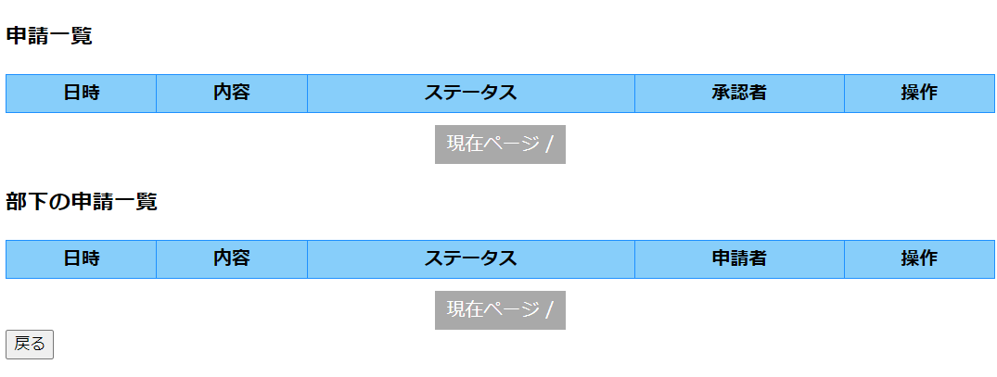

使用するユーザーの情報：

ケース23～56 |  | PCイメージ OK

 | ケース23、39申請一覧（部下の申請一覧を含む）を表示する
 | ケース24～34 申請一覧に日時、内容、ステータス、承認者、各ボタンを表示
 | ケース40～52 部下の申請一覧に日時、内容、ステータス、承認者、各ボタンを表示
 | ケース36、37、38 申請一覧ページング機能表示
 | ケース53、54、55 部下の申請一覧ページング機能表示
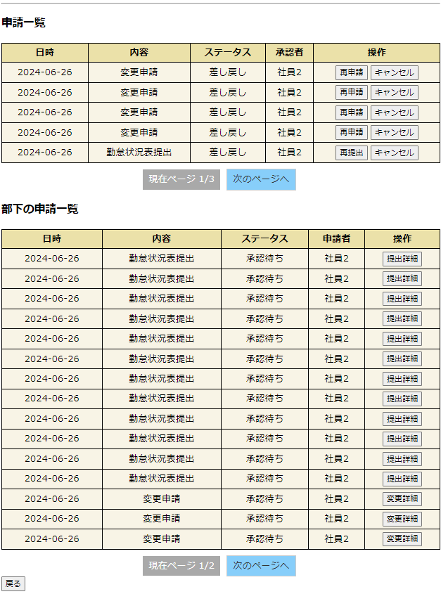

申請一覧DB：
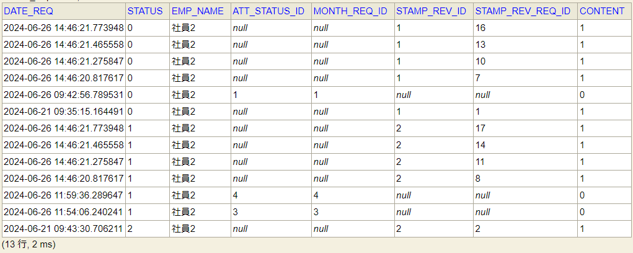

部下の申請一覧DB：
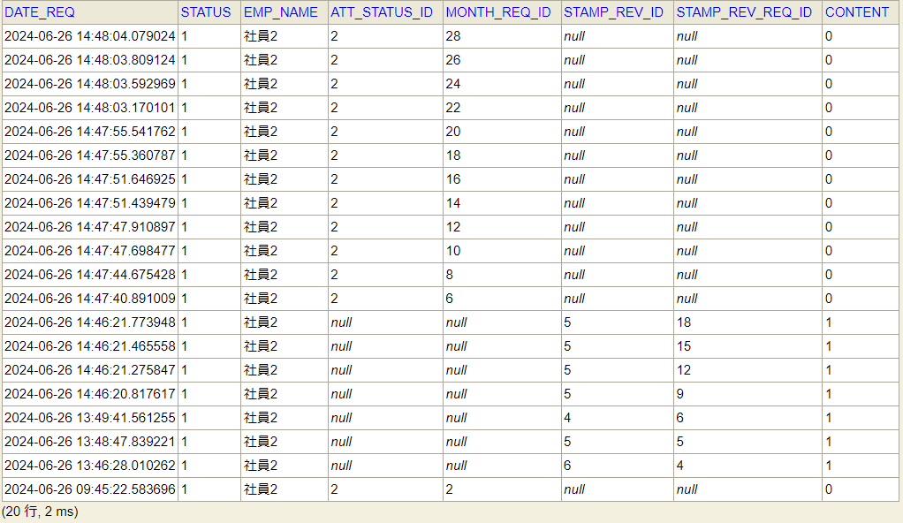

ケース57 |  | PCイメージ OK

 | 再提出ボタンをクリック

 | リクエストにatt_status_idを保存

ケース58 |  | PCイメージ OK

 | 再申請ボタンをクリック

 | リクエストにstamp_rev_idを保存

ケース59 |  | PCイメージ OK

 | 勤怠状況表 キャンセルボタンクリック ブラウザ画面
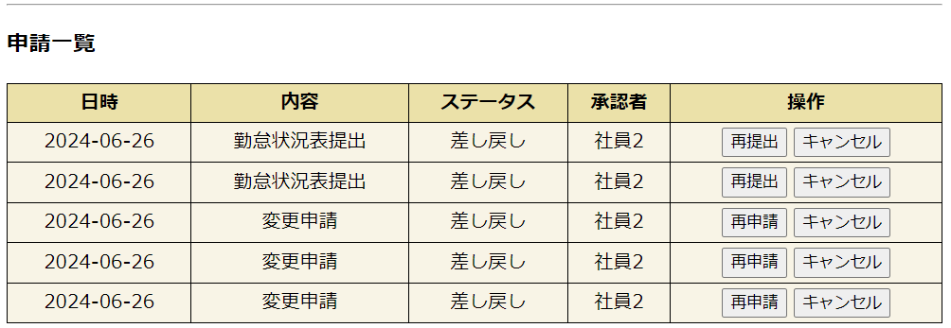

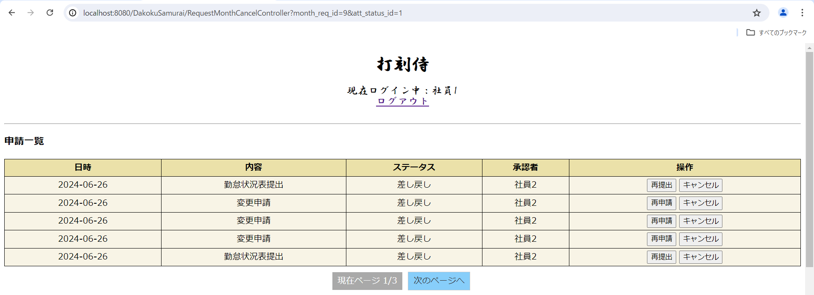

 | DB: | ステータスが3：キャンセルに更新、差し戻しの理由を変更しない

 | 変更申請 キャンセルボタンクリック ブラウザ画面
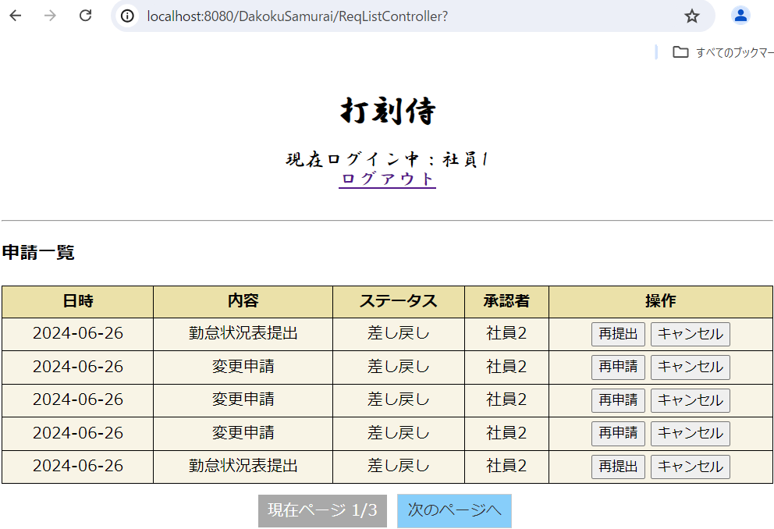

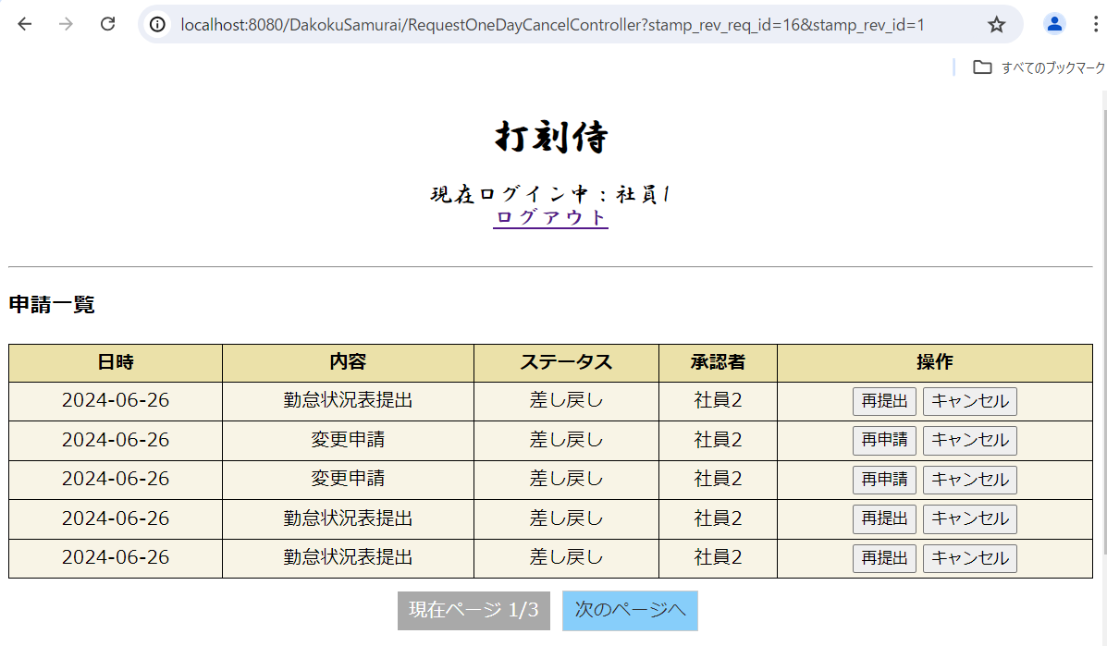

 | 変更申請 キャンセルボタンクリック DB |  | ステータスが3：キャンセルに更新 理由は変更しない
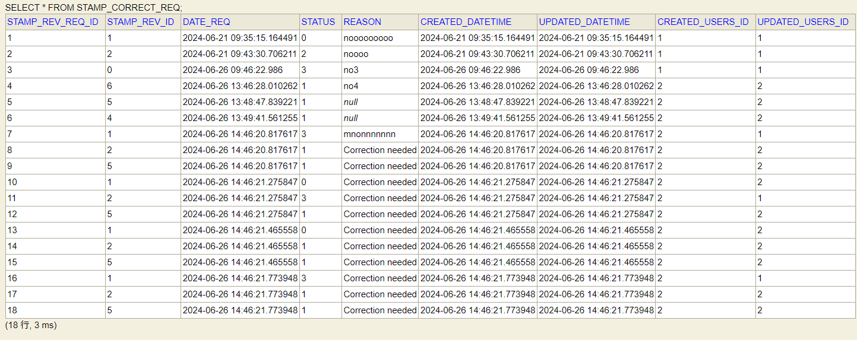

ケース62 |  | PCイメージ OK

 | 提出詳細ボタンをクリック
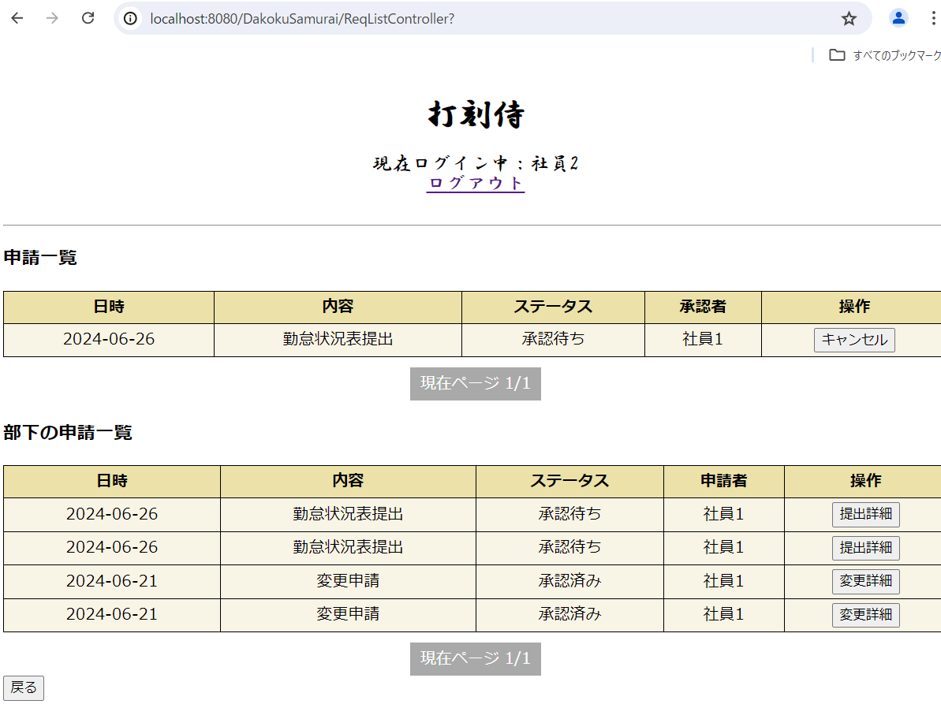

 | リクエストにmonth_req_idを保存

ケース63 |  | PCイメージ OK

 | 変更詳細ボタンをクリック

 | リクエストにstamp_rev_req_idを保存

ケース60、61 |  | PCイメージ OK

 | 申請一覧 次のページへ
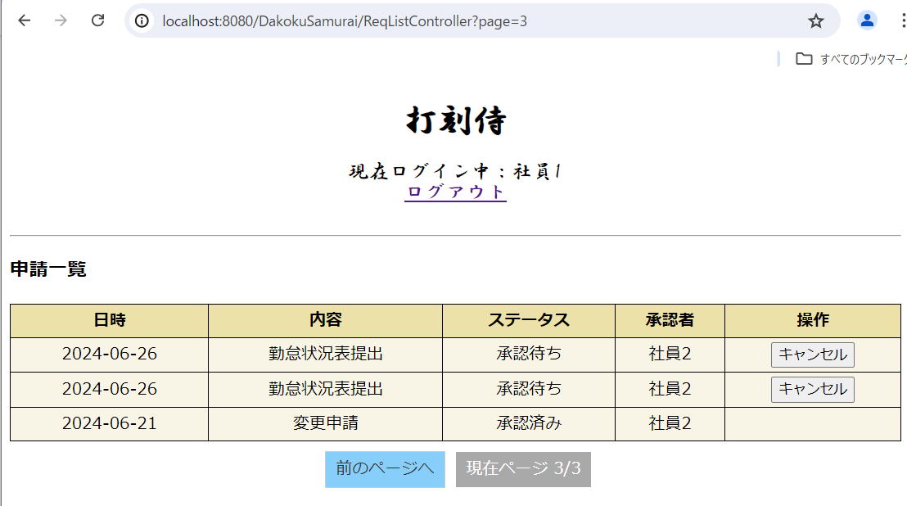

 | 部下の申請一覧 次のページへ
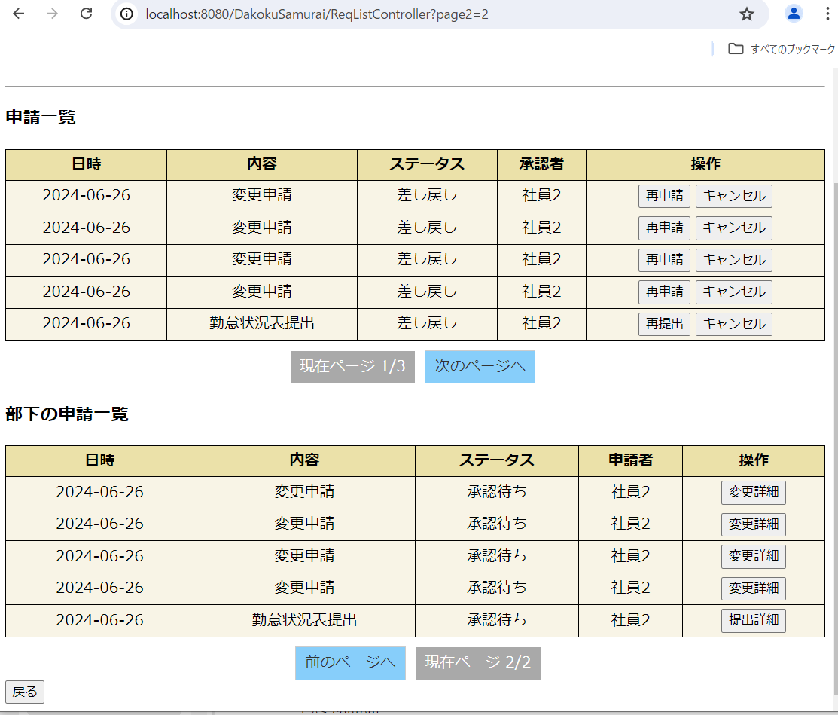

 | 申請一覧 前のページへ
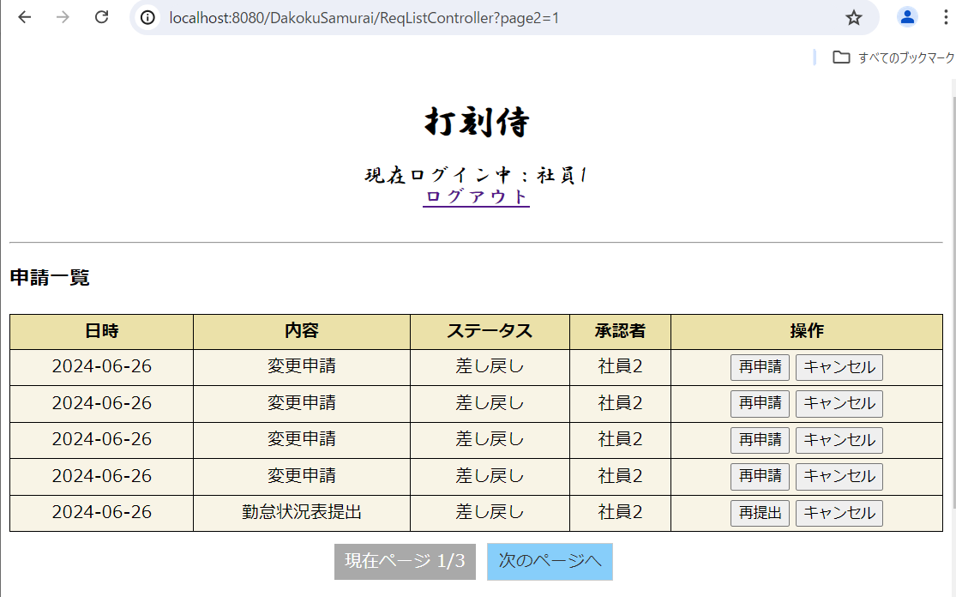

 | 部下の申請一覧 前のページへ
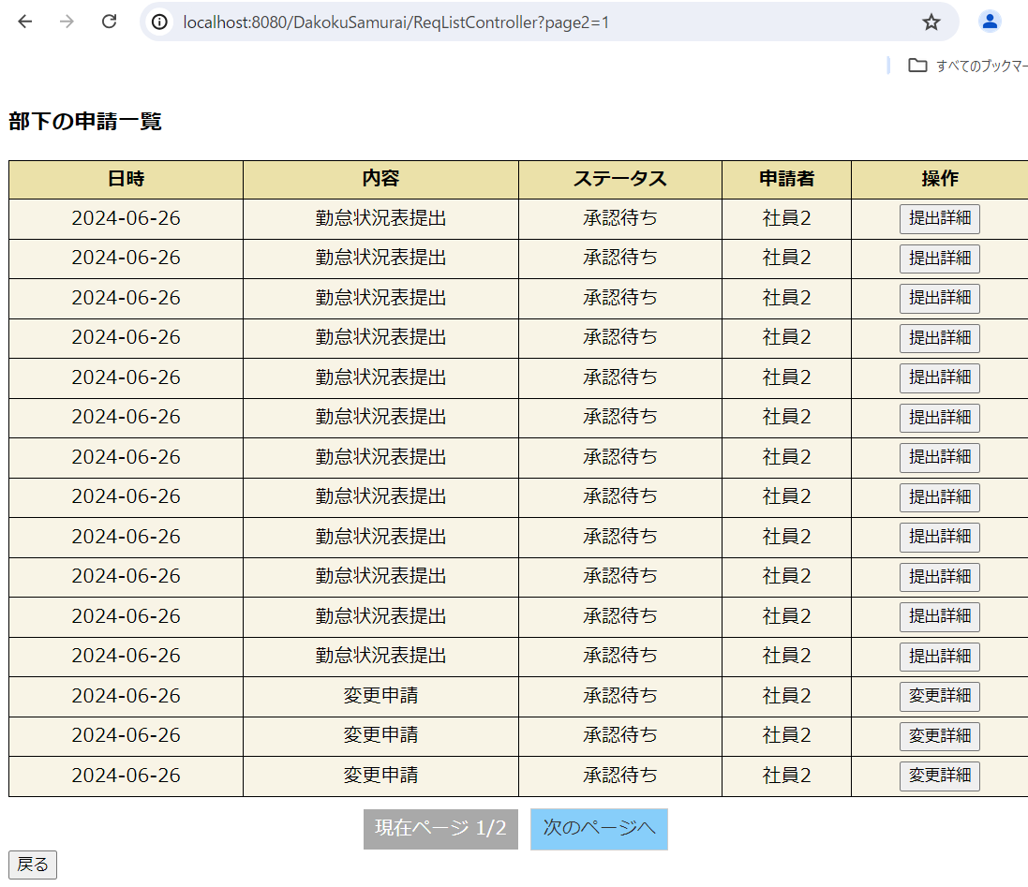

ケース66 |  | PCイメージ OK

 | 戻るボタンをクリック

